Worksheet
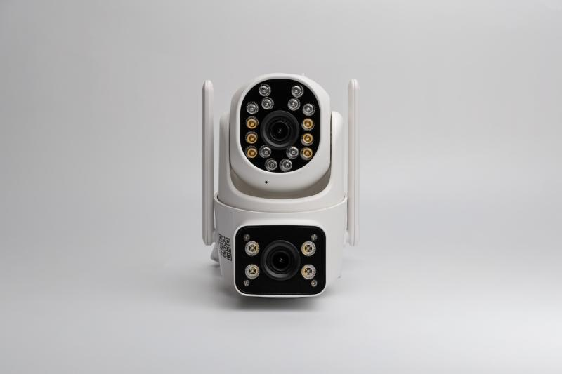
Technaxx Dual Kamera Outdoor TX-328

Artikelnummer | 5280 |  | VE | 24
EAN | 4260358128542 |  | Stück pro Palette | Keine Angabe
Zollnummer | 85258300 |  | Lagen Pro Palette | Keine Angabe

Abmessungen - Artikel
Länge(cm) | Breite(cm) | Höhe(cm) | Gewicht(g)
13.5 | 14 | 8.5 | 344

Abmessungen - Artikelverpackung
Länge(cm) | Breite(cm) | Höhe(cm) | Leergewicht(g) | Gewicht(g) Artikel+Verpackung
15.5 | 15.5 | 12.5 | 106 | 650

Abmessungen - VE Karton (Masterkarton)
Länge(cm) | Breite(cm) | Höhe(cm) | Gewicht(g)
48.5 | 32.5 | 51 | 15600

Verpackung - Bestandteile
Rest Zubehör (g) | Papier/Pappe (g) | Styropor (g) | Kunstst. Hohlkörper(g) | Kunstst. Folien(g) | Materialverbunde (g)
104 | 87 | 0 | 0 | 10 | 0

Weiterführende Informationen
Technaxx Reseller Portal

